画面レイアウト
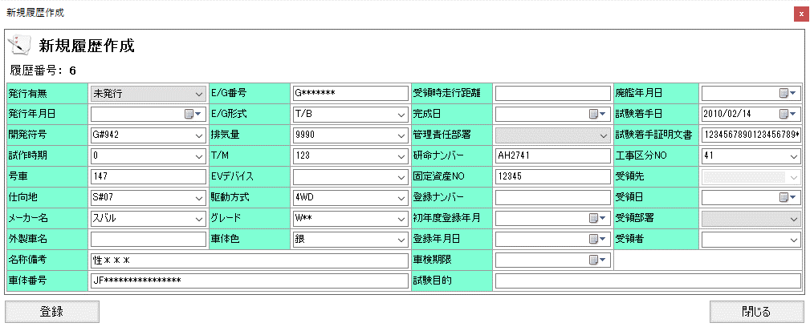
概要
試験車情報を詳細表示する。また、登録、更新、発行や印刷などを行う。

画面レイアウト

 | TCS01021 | 試験車情報（新規作成）
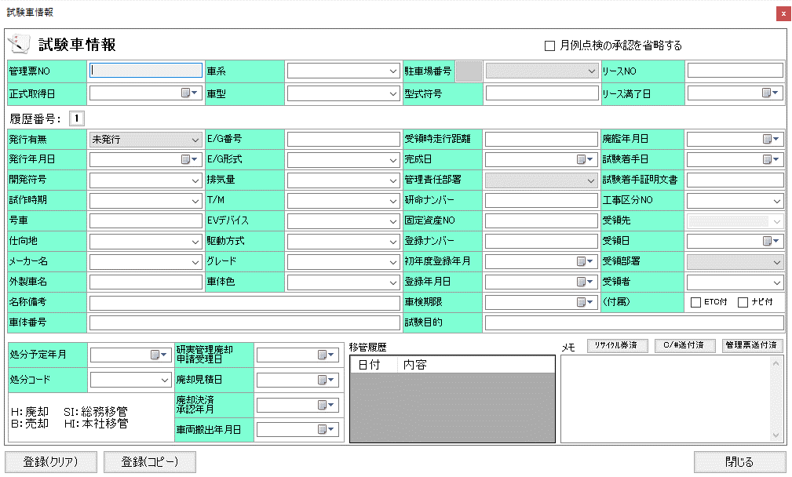

 | TCS01021 | 試験車情報（更新）
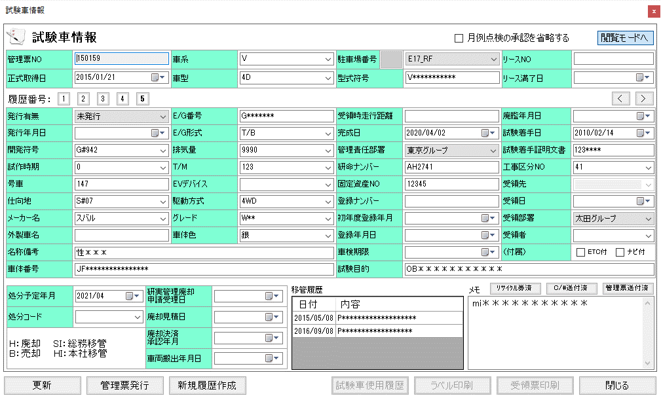

 | TCS01022 | 管理票発行
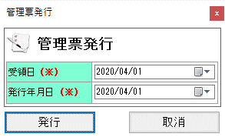

 | TCS01023 | 新規履歴作成

素材
■画面素材

１．表示項目

 | 項目名 | テキスト

項目名
テキスト

２．テキストフィールド

項目名
テキスト

３．セレクトボックス

 | 項目名 | 選択肢 |  |  |  |  |  | ▼

項目名
選択肢
 |  |  |  |  |  |  |  | ▼

４．ラジオボタン

 | 項目名 | ○ | 要素名 | ● | 要素名 | ○ | 要素名

項目名
○要素名 ●要素名 ○要素名

５．チェックボックス

 | 項目名 | □ | 要素名 | ■ | 要素名 | ■ | 要素名

項目名
□要素名 ■要素名 ■要素名

５．テキストエリア

項目名
テキスト
 |  |  |  |  |  |  |  | ▲

 |  |  |  |  |  |  |  | ▼

６．ボタン

ボタン名

